表紙
第３３回 アイデア対決・全国高等専門学校 ロボットコンテスト２０２０

◆アイデアシートは
「エクセルファイル」と「ＰＤＦファイル」の２つ
をお送りください。
◆薄緑色の欄は全て記入してください。記入すると薄緑色が白くなります。

アイデアシート

高専（キャンパス）名 |  |  |  | 秋田高専

チーム(Ａ～Ｄ) |  |  |  | Aチーム

ロボット名 (プロジェクト名) |  |  |  | Run-turn

指導教員
 | 氏名 |  | 田中 将樹

 | 所属（学科） |  | 創造システム工学科

 | 電話番号 |  | 018-847-6043

 | E-mail |  | tanaka@akita-nct.ac.jp

チームリーダー
 | 氏名 |  | 樋渡 大次郎

 | 学科・学年 |  | 創造システム工学科機械系・4年

 |  | 11 | 月 | 17 | 日版 / 最終版

(1) チーム情報
（１） チーム情報 （ページ追加不可）

＜チーム構成＞ |  | ※人数はチームごと別々に記入してください！
１年 | ２年 | ３年 | ４年 | ５年 | 合計
2 | 5 | 2 | 5 | 1 | 11

<チームの活動環境と大会でのパフォーマンス場所 >
学校（部室 平日14:30～17:00）

<本番時の回線数&それぞれに登場するロボット台数 >
回線3本、ロボット5台

＜アピールポイント＞
竿燈まつりは、元々は夏の病魔や邪気を祓うための"眠り流し"を原型とする、五穀豊穣や技芸上達、無病息災の祈りをささげる秋田の伝統行事です。毎年、8月初頭に開催されるこの祭りですが、今年の夏は開催が中止となってしまいました。そこで私たちのロボットです。今、大変な時期だからこそ、竿燈の厄払いの力が求められるのではないかと思います。病魔にも負けない、私たちならではの竿燈まつりを、ぜひご覧ください。
【アピールポイント】
みなさんが力を入れているアイデアのポイントや、
特に注目してもらいたいことなどを自由に記載してください！
【チームの目標】
大会やロボット製作、ロボコンの活動などを通じての
チームの目標を掲げて下さい。

＜チームの目標＞
私たちの今年の一番の目標は、竿燈まつりの魅力をたくさんの人に伝えることです。より良い、見ごたえのあるパフォーマンスをして、全国大会まで進み、より多くの人に私たちのあげる竿燈を届けたいと思います。どこに出しても恥ずかしくないような、自慢できるロボットに仕上げられるよう頑張ります。

（２）ロボットスペック
(2)ロボットスペック表 （1台ずつ記入複数台であっても同じロボットの場合は台数を記入してください）

ロボット１

◆ロボットの説明は「スペック表」・「詳細図」・「機構説明」が１セットです。
◆ 製作するロボットの台数分をすべて記入してください。
役割 | 竿燈あげ
サイズ | 縦 |  | 横 |  |  | 高さ
最大展開 500×500×800mm以下 | 493 | mm | 475 |  | mm | 335 | mm
重 量 5kg以下 | 3.6 | ㎏
◆【動力・電源種類】・何をどれだけ使用するかを記載
例）駆動系電源：ニッケル水素電池1.2V1900mAh×10本
例）制御系電源：ニッケル水素電池1.2V1900mAh×6本
例）マブチモーター555×5個
◆ 【コントロール】例）無線 ○○社製無線コントローラー
◆ 【無線（名称）】例）Xbee-PRO
◆ 【帯域】例）2.45GHz
◆ 【技適】例）005ＮＹＣＡ0378
移動方法 | 駆動2輪、従動1輪
動力・電源種類 | 駆動系電源：ニッケル水素電池1.2V 1900mAh×10本 制御系電源：モバイルバッテリー5V 3200mAh × 1台

コントロール方法 | 半自動（無線通信により一部操作）
無線（名称） | xbee pro 2SB |  |  | 帯域 |  | 2.4GHz
技適番号 | WW10215062
総務省技適検索 | https://www.tele.soumu.go.jp/giteki/SearchServlet?pageID=js01
立面図（イメージ図）

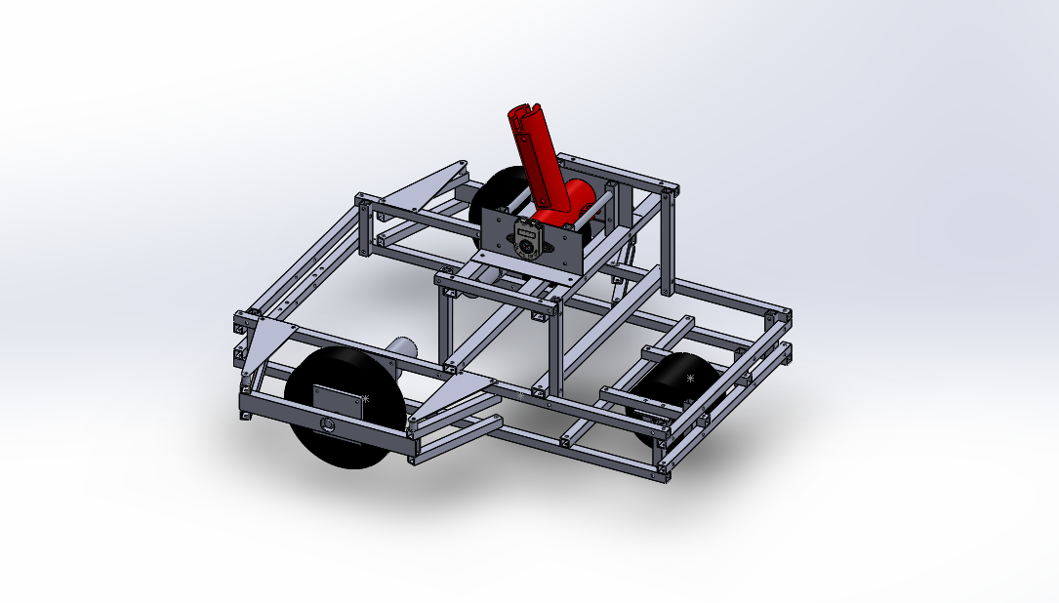
非

非

非
：非常停止スイッチ

（３）ロボット三面図
（３) ロボット詳細図（三面図） （ページ追加不可）

側面
正面
ロボット１
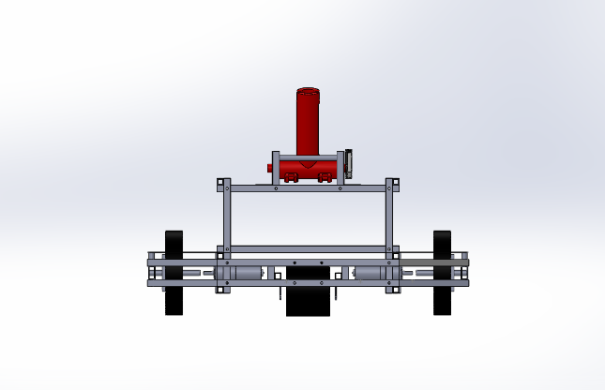 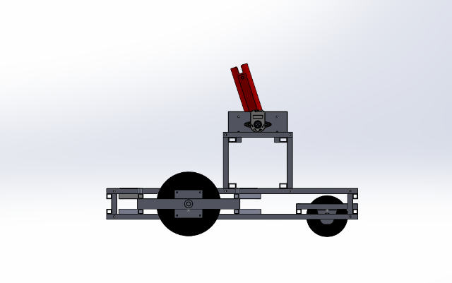 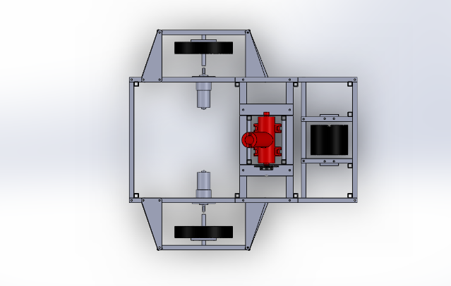

◆ ロボットの特徴や機構を説明するために必要な図面を作成すること。
（正面図、上面図、側面図など）
※ロボットが展開する場合は、展開前・展開後とわかるように記載してください。
◆ 必ず寸法と機構の場所、名前を記載すること。「非常停止スイッチ」を記載すること。
◆ 手書きの場合は、濃く丁寧に書くこと

非
非
非
335

475

非

非

493
上面

（４）ロボット機構説明
（４) ロボットの機構説明 （ページの追加可能）

ロボット１
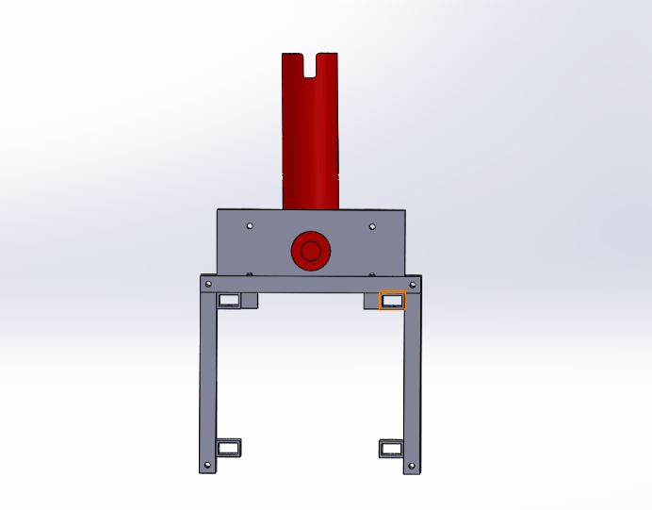
竿燈(小道具)との接合部

◆ 手書きの場合は、濃く丁寧に書くこと
◆ ロボットと使用する小道具をわかりやすく説明すること。
◆ どのようなフィールドでロボットを実演するか説明すること。

2050

竿燈との接合部(赤い部材)が、竿燈の重みにより左右へ自由に回転することで、
竿燈の動きを再現する。
バランスをとるために、二輪＋キャスターによる移動で、竿燈を立てる。
よって、フィールドに特殊な置物はなく、何もないロンリウムの上で基本的には前後に移動する。

（5）ロボットスペック
(2)ロボットスペック表 （1台ずつ記入複数台であっても同じロボットの場合は台数を記入してください）

ロボット2

◆ロボットの説明は「スペック表」・「詳細図」・「機構説明」が１セットです。
◆ 製作するロボットの台数分をすべて記入してください。
役割 | 竿燈あげ
サイズ | 縦 |  | 横 |  |  | 高さ
最大展開 500×500×800mm以下 | 480 | mm | 480 |  | mm | 320 | mm
重 量 5kg以下 | 3.6 | ㎏
◆【動力・電源種類】・何をどれだけ使用するかを記載
例）駆動系電源：ニッケル水素電池1.2V1900mAh×10本
例）制御系電源：ニッケル水素電池1.2V1900mAh×6本
例）マブチモーター555×5個
◆ 【コントロール】例）無線 ○○社製無線コントローラー
◆ 【無線（名称）】例）Xbee-PRO
◆ 【帯域】例）2.45GHz
◆ 【技適】例）005ＮＹＣＡ0378
移動方法 | 駆動2輪、従動1輪
動力・電源種類 | 駆動系電源：ニッケル水素電池1.2V 1900mAh×10本 制御系電源：モバイルバッテリー5V 3200mAh × 1台

コントロール方法 | 半自動（無線通信により一部操作）
無線（名称） | xbee pro 2SB |  |  | 帯域 |  | 2.4GHz
技適番号 | WW10215062
総務省技適検索 | https://www.tele.soumu.go.jp/giteki/SearchServlet?pageID=js01
立面図（イメージ図）

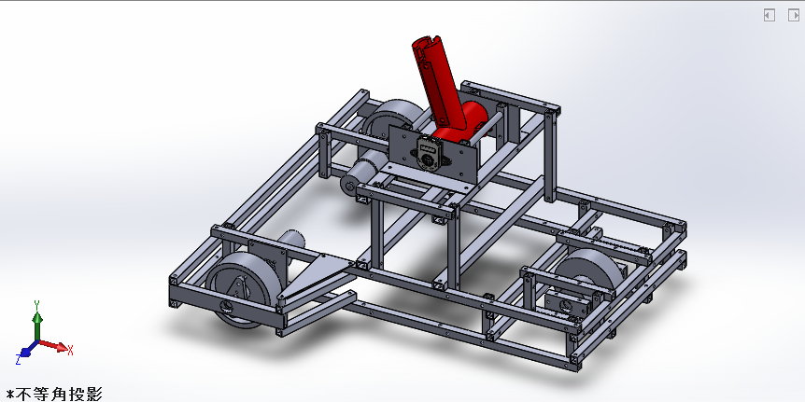
非

非

非
：非常停止スイッチ

（6）ロボット三面図
（３) ロボット詳細図（三面図） （ページ追加不可）

上面
ロボット2
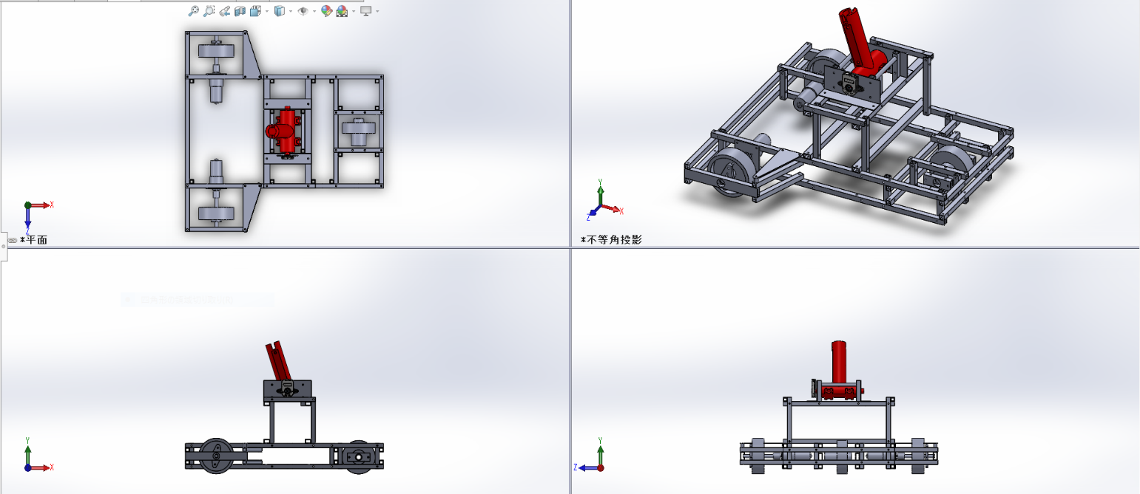

◆ ロボットの特徴や機構を説明するために必要な図面を作成すること。
（正面図、上面図、側面図など）
※ロボットが展開する場合は、展開前・展開後とわかるように記載してください。
◆ 必ず寸法と機構の場所、名前を記載すること。「非常停止スイッチ」を記載すること。
◆ 手書きの場合は、濃く丁寧に書くこと
非

非
480

非
非
非
320

480
側面
正面

（7）ロボット機構説明
（４) ロボットの機構説明 （ページの追加可能）

ロボット2

竿燈(小道具)との接合部

◆ 手書きの場合は、濃く丁寧に書くこと
◆ ロボットと使用する小道具をわかりやすく説明すること。
◆ どのようなフィールドでロボットを実演するか説明すること。

2000

竿燈との接合部(赤い部材)が、竿燈の重みにより左右へ自由に回転することで、
竿燈の動きを再現する。
バランスをとるために、二輪＋キャスターによる移動で、竿燈を立てる。
よって、フィールドに特殊な置物はなく、何もないロンリウムの上で基本的には前後に移動する。

（8）ロボットスペック
(2)ロボットスペック表 （1台ずつ記入複数台であっても同じロボットの場合は台数を記入してください）

ロボット3 （台数：3台）

役割 | お囃子
サイズ | 縦 |  | 横 |  |  | 高さ
最大展開 500×500×800mm以下 | 250 | mm | 155 |  | mm | 200 | mm
重 量 5kg以下 | 1 | ㎏
移動方法 | 駆動2輪、従動1輪
動力・電源種類 | 駆動系電源：ニッケル水素電池1.2V 1900mAh×4本

コントロール方法 | 全自動
無線（名称） |  |  |  | 帯域
技適番号
総務省技適検索 | https://www.tele.soumu.go.jp/giteki/SearchServlet?pageID=js01
立面図（イメージ図）

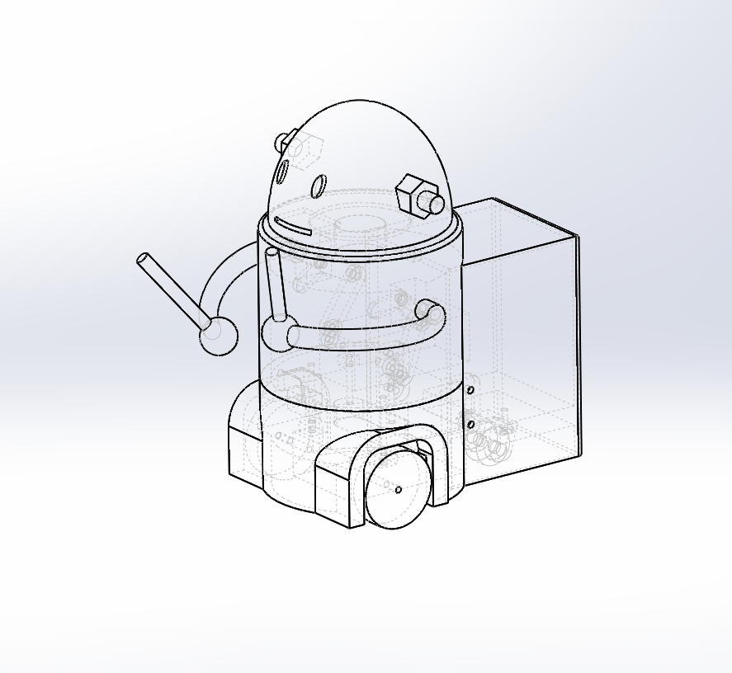

非

（9）ロボット三面図
（３) ロボット詳細図（三面図） （ページ追加不可）

ロボット3
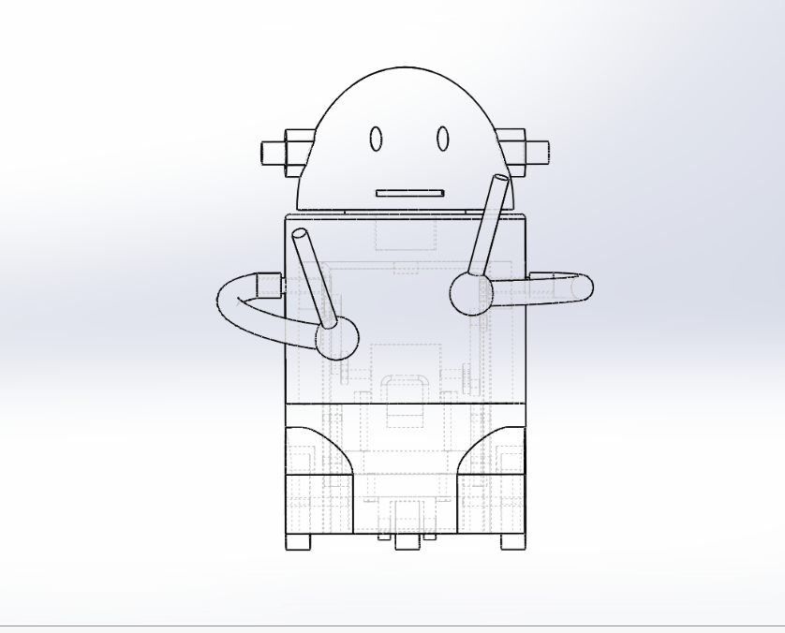 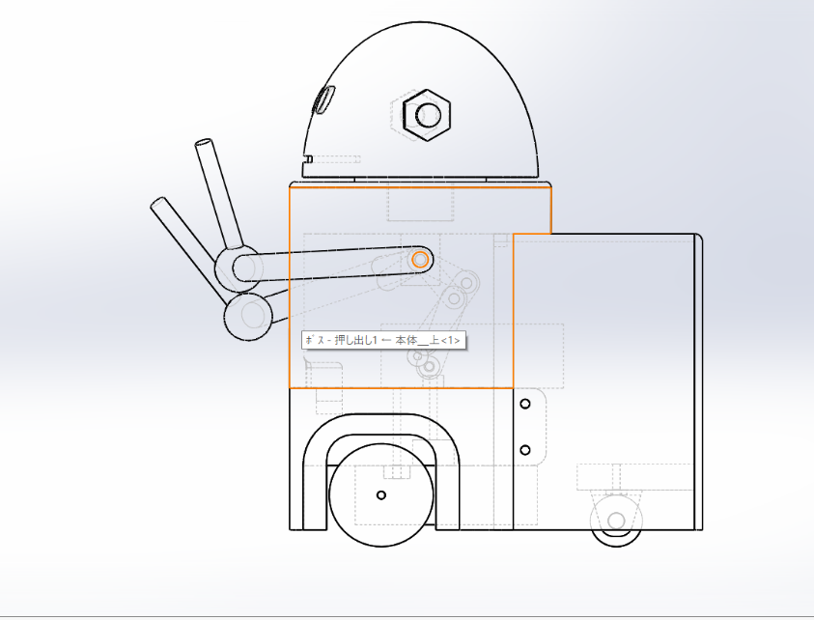 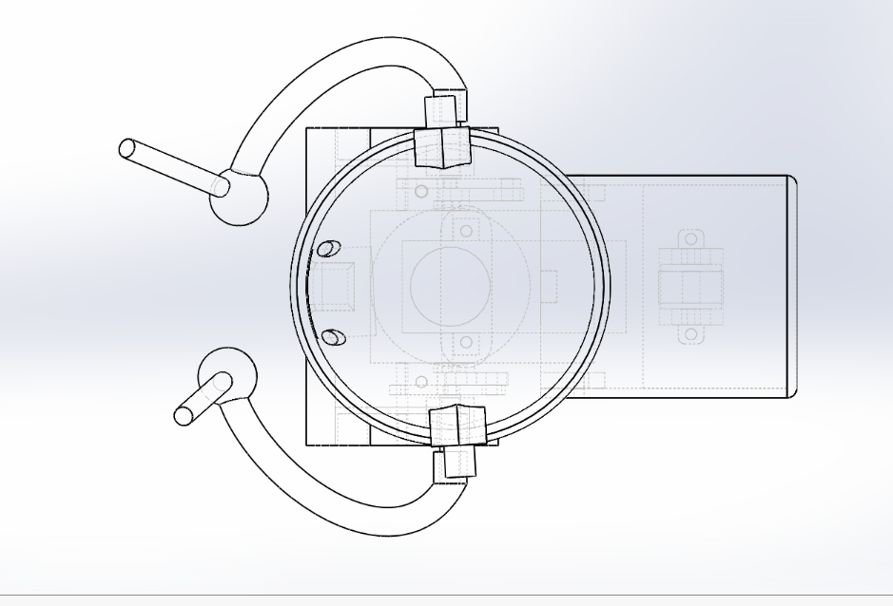
正面
側面

非

200

155
上面

非

250

（10）ロボット機構説明
（４) ロボットの機構説明 （ページの追加可能）

ロボット3

2輪のタイヤでフィールドを回り、演奏者と一緒にパフォーマンスを盛り上げます。

（11） スケジュール
（５） スケジュール （ページ追加不可）
10/18(日) 地区大会当日 10/23(金) 改良案 検討 10/24(土) ～ ロボット制作 11/17(火) アイデアシート・チーム紹介シート・安全対策チェックシート・電源電位申告書 提出締切 11/20(金) ～ 11/25(水) 後期中間テスト 11/29(日) 全国大会

◆ アイデア立案から地区大会本番までのロボット製作スケジュールを記入してください。
◆ テスト期間など、ロボット製作に影響のある学内行事スケジュールも反映させてください。
◆ 以下の日程を前提として、スケジュールを作成してください。
◆ 書式は自由ですが１ページにおさめてください。
６月２６日（金）・・・ルールブック発表
７月２９日（水）・・・「アイデアシート」・「事前・安全対策チェックシート」提出締め切り
９月 ９日（水）・・・「エントリーシート」・「アイデアシート（最終版）」提出締め切り
１０月７日（水）以降・・・「チーム紹介シート」・「大会用・安全対策チェックシート」提出締め切り
１０月１８日（日）から・・・地区大会実施

（12）チェック表
（６） チェック表
・ 提出前に必ず下記の項目を指導教員と確認してください。 ・ 確認後、チームリーダーと指導教員の名前を入力し、提出すること。 （チェック欄と名前の記入がないものは再提出となります！）

◆ 「エクセルファイル」と「ＰＤＦファイル」の２つをお送りください。
A４シートへ印刷して、印刷ずれが無いことを確認して下さい。
◆ エクセルファイルはシートごとにわかれている状態でかまいません。
ＰＤＦファイルは、エクセルのシートをすべて選択した状態で「名前を付けて保存」を選び
ＰＤＦファイルに変換してください。
チェック項目 |  |  | チェック欄 （○×で記載）
再度、アイデアシートを見直して、確認してください！ |  |  | チーム リーダー | 指導教員

① ロボットのサイズや重量など、ルールを守っているか？ スペック表で赤い塗りつぶしがないか？ |  |  | ○ | ○

② 図は第三者から見て分かりやすく書けているか？ |  |  | ○ | ○

③ アイデアやロボットの機構について、一連の流れで分かりやすく 記載できているか？ |  |  | ○ | ○

④ ロボットの装飾は既存のキャラクターなど、 著作権を侵害していないか？ |  |  | ○ | ○

⑤ 使用する無線は電波法に則っているか？ |  |  | ○ | ○

⑥ 非常停止スイッチ（遠隔停止を含む）は、 ルールブックの仕様に則っているか？ |  |  | ○ | ○

⑦安全対策チェックシートの記載は忘れていないか？ |  |  | ○ | ○

⑧ 作成したスケジュールに無理はないか？ |  |  | ○ | ○

⑨感染症予防対策はきちんととれているか |  |  | ○ | ○

チェック欄を確認した後に、
氏名を入力してください。
 | チームリーダー
 | 氏名 | 樋渡 大次郎

 | 指導教員
 | 氏名 | 田中将樹

